Restoran Bilgileri Veri Sözlüğü
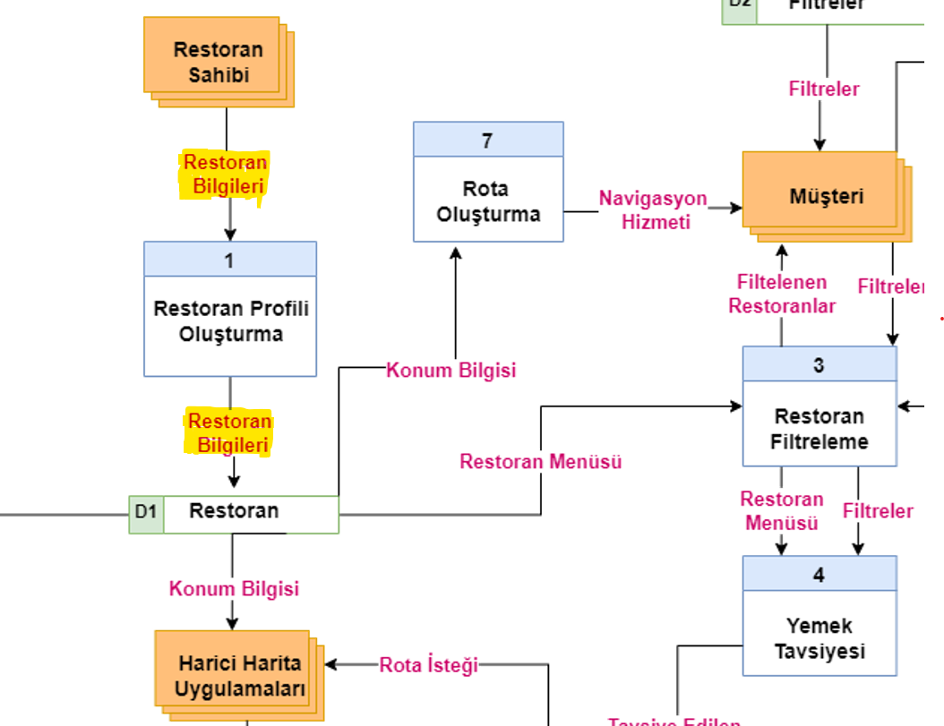

Kaynak | Akış Adı | Hedef
Restoran Sahibi | Restoran Bilgileri | D1 Restoran

Kaynak | Akış Adı | Hedef | Veri Yapısı
 |  |  |  | Restoran ID+
 |  |  |  | Restoran Adı+
 |  |  |  | Restoran Menüsü+
 |  |  |  | Restoran Adresi+
 |  |  |  | Harita Koordinatları+
Restoran Sahibi | Restoran Bilgileri | D1 Restoran | Restoran Bilgileri= | Telefon Numarası+
 |  |  |  | Çalışma Saatleri+
 |  |  |  | Mutfak Türü+
 |  |  |  | Fiyat Aralığı+
 |  |  |  | Sertifikalar+
 |  |  |  | Fotoğraflar+

 |  | MUHAMMED MELİH YILDIZ B201306005

Yapısal Kayıt |  | Veri Tipi | Veri Formatı |  | Açıklama
Restoran ID | Restoran ID | INTEGER | NNNNN | Birincil anahtar olarak kullanılacak benzersiz kimlik
Restoran Adı | Ad | STRING |  | Restoranın adı.
Restoran Menüsü | Yemek İsimleri+ | STRING |  | Yemeklerin gastronomik adı
 | Yemek İçerikleri+ | STRING |  | Yemeklerin hangi malzemelerden yapıldığı.
 | Mahalle+ | STRING |  | Mahalle bilgisi
 | Cadde/Sokak+ | STRING |  | Cadde/sokak bilgisi
 | No+ | INTEGER | NNNNN | Bina numarası
Restoran Adresi | (Blok)+ | STRING |  | Bina bloğu
 | (Kat)+ | INTEGER | NN | Daire katı
 | (Daire)+ | INTEGER | NNN | Daire numarası
 | İl+ | STRING |  | İl adı
 | İlçe+ | STRING |  | İlçe/semt adı
 | Posta Kodu+ | INTEGER | NNNNN | Posta Kodu
Harita Koordinatları | Koordinatlar+ | DECIMAL | NN.NN , NN.NN | Harita Koordinatları
 | (Harici Linkler)+ | STRING |  | 3. parti uygulamalarda kullanılabilecek konum linkleri
 | Alan Kodu+ | INTEGER | NNN | Alan Kodu
Telefon Numarası | Numara+ | INTEGER | NNNNNNN | Telefon numarası
 | (İkincil)+ | INTEGER | NNNNNNNNNN | İkinci telefon numarası
Çalışma Saatleri | Saatler+ | DATE | SS:DD-SS:DD | Çalışma saatleri
 | Günler+ | DATE | G | Çalışma günleri
Mutfak Türü | [Ülke Kültürü]+ | STRING |  | Ülke mutfağı
 | [Yemek Türü]+ | STRING |  | Özel yemek türü
Fiyat Aralığı | Bir Kişilik Ortalama Fiyat | INTEGER | NNNNN | Pahalılık bilgisi
Seritifikalar | Yasal Sertifikalar+ | STRING |  | Bakanlık Sertifikaları
 | Beceri Sertifikaları+ | STRING |  | Eğitim/Beceri Sertifikaları
Fotoğraflar | Fotoğraflar (Dosya Yolu veya Link) | STRING |  | Tanıtım Fotoğrafları

